Fonctionnalités
ID | Phase | Ecran | Fonctionnalité | Description / valeur | Implémentation | Priorité démo
1 | Préparation | 0.1 | Connexion avec ID + mdp (application accessible à plusieurs profils) | Accès personnalisé et ouvert à l'ensemble des inspecteurs, profils variés | En partie existante | Champ des possibles
 | Préparation | 0.2 | Affichage de tous les clients pour lesquels j'ai au moins une mission assignée | Vue sur l'ensemble des missions avec possibilité de filtrer sur celles qui sont suivis par moi, | Proposée | Champ des possibles
 | Préparation | 0.2 | Affichage de tous les clients auxquels j'ai accès en lecture ou ériture | Vue sur l'ensemble des missions avec possibilité de filtrer sur celles qui sont suivis par moi, y compris celles qui me sont accessibles (que ce soit en lecture ou parce que je peux avoir à intervenir dessus) | Trop complexe ? | Champ des possibles
 | Préparation | NA | Application accessible à tous | Handicap | Proposée | Champ des possibles
2 | Préparation | NA | Gestion des données sensibles / sûreté | Accès sécurisé selon le type d'inspection (nucléaire, défense…). | Existante | Prérequis réalisme
3 | Préparation | NA | Interface simple et intuitive | Pensée pour des inspecteurs pas toujours à l'aise avec le digital. | Existante | Prérequis réalisme
5 | Préparation | 1 | Vue des missions assignées avec filtres disponibles (inspections qui me sont assignées, statut, période) | L'inspecteur voit les inspections à réaliser (missions déjà attribuées). | En partie existante | Héros
4 | Préparation | 2 | Impression pour préparer les interviews | Export imprimable des checklists / trames d'entretien. | Existante | Champ des possibles
6 | Préparation | 2 | Ajout d'éléments à inspecter + checklist suggérée | Ajout manuel ou par mot-clé : l'appli propose une checklist. | Existante | Héros
 |  | 2 | Je peux sélectionner les élements que je veux ajouter à ma liste | Un indicateur d'importance/de criticité m'aide à choisir |  | Héros
 |  | 2 | Possibilité d'ajouter manuellement des contrôles, d'entrer un ou des mots clefs et l'appli me propose des contrôles | Tous les champs peuvent être suggérés par l'application, mais je peux éditer : titre, criticité, description, temps à prévoir, lieu (ce champ est non obligatoire à la création), contacts sur site (il peut y avoir plusieurs personnes)
7 | Préparation | 2 (back) | Génération de checklists par capitalisation (ingestion de fichiers) | Checklists construites depuis les CR Bureau Veritas ou partagés clients. | Existante | Héros
9 | Préparation | 2 | Ingestion de CR d'audits externes | Importer des CR d'autres bureaux et les afficher dans l'historique. | Existante | Champ des possibles
8 | Préparation | 2 | Consultation de l'historique par point de contrôle | Ex : retrouver les commentaires faits lors d'un précédent contrôle des freins. | Existante | Héros
 | Préparation | 2 | Ingestion de documents comme des normes, réglementations |  | Proposée
 |  |  | Sources indiquées | Si c'est manuellement entrée, rendre possible l'input manuel
 | Préparation | 2bis | Planning de la journée/semaine | Planning de la journée/semaine qui s'affiche sur un clic bouton : je peux aussi sélectionner manuellement les éléments voulus | En partie existante
 | Préparation | 2bis | Plan de l'itinéraire | avec approximation du temps sur place/pour trajet (en voiture, à vélo, à pied?) | En partie existante
 | Préparation | 2bis | Prévoir un trait qui permet de voir l'heure en temps réel | On peut saisir ou cliquer sur un simple bouton pour entrer l'heure du début de la mission, l'heure de fin (mais attention, la tâche peut être traitée en plusieurs fois: l'heure de fin peut n'etre que temporaire : c'est definitif que lorsque que le statut est terminé --> Comment gérer le cumul du temps passé ?) | En partie existante
10 | Préparation | 2 + 3 | Questions suggérées en temps réel | L'agent propose les bonnes questions selon le point inspecté et le contexte. | Proposée | Héros
11 | Exécution sur site | 3 | Saisie sur tablette + écriture manuscrite | Prise de notes manuscrites sur tablette. | Existante | Champ des possibles
12 | Exécution sur site | 3 | Saisie vocale + photo | Dicter un constat / prendre une photo : l'agent transcrit, structure et rattache au bon point de checklist. | Proposée | Héros
 | Exécution sur site | 3 | L'appli propose le texte brut, une version synthétique. Je peux éditer toute version affichée. |  | En partie existante
 | Exécution sur site | 3 | Je peux choisir le statut du contrôle (completed, in progress, par defaut : to be started) |  | Proposée
 | Exécution sur site | 3 | Suivi des actions par un historique des commenatires avec timestamp |  | Proposée
13 | Exécution sur site | 3 | Mode hors-ligne | Fonctionnement sans connectivité (sites nucléaires, ateliers RATP, sites industriels). | Proposée | Prérequis réalisme
14 | Moteur d'analyse | 4 | Détection automatique de non-conformités | Croise le constat saisi avec le référentiel applicable (ISO, réglementations, guides) et signale l'écart. | Proposée | Héros
 |  |  | Possible de renseigner maunuellement la NC
15 | Moteur d'analyse | 4 | Traçabilité / explicabilité du constat | Chaque NC renvoie à la clause exacte de la norme qui la fonde. | Proposée | Héros
16 | Moteur d'analyse | 4 + 5 | Score de criticité / priorisation des NC | Hiérarchisation des constats selon gravité et récurrence. | Proposée | Champ des possibles
17 | Moteur d'analyse | 4 +5 | Détection de récidive | Repère un même défaut récurrent sur un même site/fournisseur via l'historique. | Proposée | Champ des possibles
18 | Restitution | 5 | Validation utilisateur à chaque étape | L'inspecteur valide à chaque étape de génération du document. | Existante | Héros
19 | Restitution | 5 | Pré-rapport généré | Draft de rapport d'audit (constats + NC + recommandations) validé par l'inspecteur. | Proposée | Héros
20 | Restitution | 5 | Suivi des actions correctives | Relances et clôture façon 8D léger. | Proposée | Champ des possibles
21 | Restitution | 5 | Validation contradictoire / signature | La partie auditée signe / valide les constats. | Proposée | Champ des possibles
 | Restitution | 5 | Je peux télécharger le CR
22 | Transverse |  | Anonymisation / conformité RGPD | Anonymisation à l'ingestion des CR clients (mélange multi-bureaux / multi-clients). | Proposée | Prérequis réalisme
23 | Portail fournisseur | 0.21 | Pouvoir choisir la nature du document que l'on souhaite uploader parmi une liste déroulante : 1. Audit & inspection Rapport d’audit Compte-rendu d’inspection Non-conformité Incident / anomalie Observation terrain Plan d’actions correctives Suivi des actions 2. Normes & Exigences Norme ISO Réglementation nationale Directive / réglementation européenne Référentiel de certification Exigence légale Obligation contractuelle 3. Procédures & Règles internes Procédure interne Processus métier Mode opératoire Règles d’exploitation Instruction de travail Bonnes pratiques Guide interne 4. Technique & Équipements Documentation technique Fiche équipement Plan / schéma Notice constructeur Maintenance (préventive / corrective) Spécifications techniques 5. Sécurité & Risques Analyse de risques Plan de prévention Consignes de sécurité Document unique (DUERP) Gestion des incidents Plan d’urgence / crise 6. Autres Autres (champ texte obligatoire → “préciser”) | 1/ Permet de catégoriser les documents uploadés pour : Mieux les indexer Avec ces sous-catégories, tu vas pouvoir : améliorer la recherche (RAG) orienter les suggestions de contrôles contextualiser les réponses de ton IA 2/ Pour éviter toute ambiguïté côté utilisateur --> afficher en tooltip ✔ Règle simple à afficher (optionnel mais puissant) Audit & Contrôle → “ce qui a été constaté” Normes & Exigences → “ce qui est imposé” Procédures internes → “comment on travaille” Technique → “avec quoi on travaille” Sécurité → “les risques et protections” | Proposée
 | Portail fournisseur | 0.21 | Les 6 catégories sont affichées après clic sur le bouton déposer un fichier dans un menu déroulant. Une fois ajouté, on voit le document ajouté à la liste des documents ajoutés (s'il y en a trop, on peut scroller). Il est possible de filtrer les fichiers par catégorie ou pas date d'ajout. Mettre une pastille de couleur ou une pictogramme simple pour chaque catégorie devant le nom de chanque fichier.
 | Portail fournisseur | 0.21 | Ajouter la date d'ajout et nom de la personne qui a ajouté le document (toutes les personnes ayant accès à ce portail peut voirtous les documents)
 | Portail fournisseur | 0.21 | Il est possible de supprimer le fichier ajouté grâce à une icône croix (je ne peux supprimer que les fichiers que j'ai ajoutés, il faut des droits ADMIN pour voir toutes les croix et pouvoir supprimer les fichiers déposés par les autres)
 | Portail fournisseur | 0.21 | Aligner les icônes triangles de Voir analyse alignées pour qu'il y ait une colonne dédiée aux croix de suppression
 |  | NA | Je peux sign out, Sign in with a different account, choisir un affichage du site en FR ou EN à tout moment, de n'importe quelle page en cliquant sur ma photo comme dans Excel |   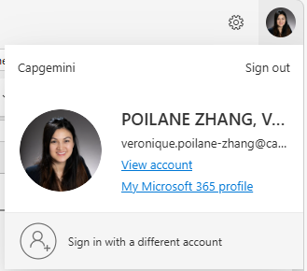  
 |  | NA | Utilise les images que je te donne pour l'exemple de profil fournisseur (plusieurs?), du profil inspecteur (plusieurs?) et profil créateur de mission (plusieurs?) --> Utiliser nos têtes en plus ?
 |  | NA | Utilise les images que je te donne pour l'exemple du profil fournisseur et du profil inspecteur

 | Préparation | 0.2 | Remplace l'infinitif des titres par un verbe conjugué à la 2e personne du pluriel. Exemple: ''Sélectionner un client' par 'Sélectionnez un client', 'Générer mon planning' par Générez mon planning'
 | Préparation | 0.2 | N'affiche que le nombre de missions en cours et à faire (on n'affiche pas les terminées), retire l'indication en dessous des missions qui dit : aujourd'hui telle heure, demain, cette semaine
 | Préparation | 1 | En dessous de RATP, indique la nature de la mission comme pour les 2 autres exemples
 |  | 1 | Utilise plutôt des pictogrammes dans toute l'application que des images avec couleurs (qui donnent un effet draft, temporaire, non fini, pas propre) : n'oublie pas de remplacer l'icicône Générer mon planning, les modes de transport | Google itinéraire
 |  | 1 | Remplace TC par Transports en commun | Google itinéraire
 |  | 1 | Essaie de montrer le chemin réel et non une ligne droite (on peut fournir une carte déjà faire au besoin pour la demo) | Google itinéraire
 |  | 1 | Remplace 'Sélectionnez vos missions et choisissez votre mode de transport' par 'Sélectionnez vos missions' et mettre cette indication en dessous de 'Missions du jour'
 |  | 1 | Mets un indication en dessous de chanque titre d'encadré : Mets 'Choisissez votre mode de transport' en dessous de 'Mode de transport' Saisissez vos horaires de la journée
 |  | 1 | Replace 'Contraintes de journée' par 'Horaires de la journée'
 |  | 1 | Avant que je ne séléctionne les missions, il ne faut pas de lignes qui relie les missions sur la carte, et ne pas afficher les mission terminées. En légende, je veux en plus de l'itinéraire, les statuts 'A démarrer' et 'En cours'
 |  | 1 | Attention, la carte déborde, on ne voit pas le bouton 'Voir tout le parcours' --> Bouton à supprimer | 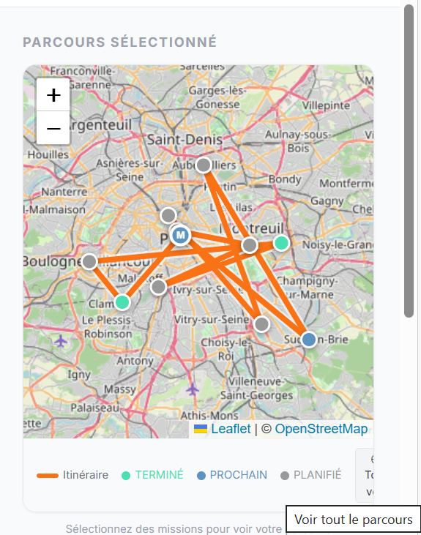
 |  | 1 | Précise dans chanque mission que le temps indiqué correspond à la durée estimée sur site pour finir la mission en mettant à côté de la localisation et la séparation actuelle avec un point : Temps estimé pour effectuer la mission : 120min , mais ne mets pas d'indication d'heure tout à droite car le planning n'a pas encore été généré, ni le temps de trajet.
 |  | 2 | Remplace 'Aperçu journée' par : planning de la journée généré
 |  | 2 | Fais commencer la journée par l'horaire de début indiquée, ne laisse pas de vide avec. Dans le bandeau horizontal, mettre le pictogramme Voiture/Transports en commun/Vélo dans le planning de la journée pour que l'on comprenne que ces trous sont dûs au transport. Si un trajet peut -etre fait à pied (car site très proche), l'appli propose de marcher ou aller à vlélo si 2 missions sont vraiemnt à côté. Signaler aussi le temps du déjeuner de façon plus voyante que l'assiette toute petite et invisible.
 |  | 2 | A cette étape, le trajet est tracé et le temps reporté sur le trajet comme dans Google Maps. | 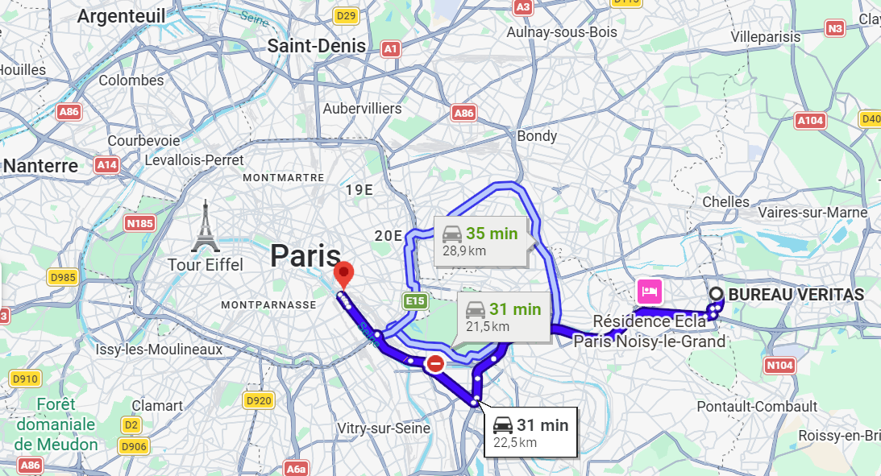
 |  | 2 | Remplacer 'Parcours sélectionné' par 'Itinéraire proposé'
 |  | NA | Le fil d'Ariane ne semble pas assez visible, que peux-tu proposer ? Ne pas effacer les onglets qui se sont déjà affichés ! Accueil > Liste des missions > Planning du jour > Checklist >
 |  | 2 | remplacer ⚠ Dépasse la fin de journée par ⚠ Risque de dépassement de la journée de travail
 |  | 2 | Mettre : Pause déjeuner 12h00 - 13h30 · 90min
 |  | 2
 |  | 2 | Attention, si le planning n'est pas rempli, le bouton générer la checklist ne s'affiche pas
 |  | 2.1 | Remplacer 'BRIEF CLIENT' par 'BRIEF MISSION' 'CLIENT' par 'SITE' 'Durée prévue' par 'Durée estimée sur site' '2h30 sur site'par '2h30'
 |  | 2.1 | Ne pas mettre de chrevron dans les éléments listés dans Scope car cela donne l'impression que c'est un tiroir cliquable
 |  | 2.1 | il y a un petit crayon au coin haut droit de chaque section pour rendre possible l'édition de tous les textes de la section
 |  | 2.1 | Mets le sous titre de la même police, taille et couleur que dans les sections générées
 |  | 2.1 | Remplacer le terme 'Point' avec 'Point de contrôle'
 |  | 2.1 | L'ingestion de fichiers peut se faire ici 'Ingestion CR audit externe' <-- Est-ce qu'on garde ? Si oui, faut que ça se retrouve dans le portail fournisseur : je pense qu'on peut supprimer
 |  | 2.1 | Ajouter le décompte du nombre de points par section aussi dans la section créée manuellement
 |  | 2.1 | Supprime 'Préparation terminée — 1.2 sec'
 |  | 2.1 | Renommer 'Démarrer l'inspection' par 'Démarrer mon inspection' et dans l'entête 'Check-list générée · 1.2 sec · 4 sections · 12 points · 1 point récurrent' par et 'Check-list : 4 sections · 12 points · 1 point récurrent'
 |  | 2.1 | Capsule EN PRÉPARATION à supprimer
 |  | 2.1 | Le brief correspond à quoi ? Si c'est lié à la mission, c'est pas là qu'il faut l'afficher car dans le planning et dans checklist, il y a plusieurs missions et donc plusieurs briefs à afficher.
 |  | 2.1 | Au lieu d'avoir des paragraphes "§7.5", c'est mieux de voir au survol de la souris le nom du document/des documents à l'origine du point de contrôle demandé avec lien cliquable pour téléchargement | j'ai mis un affichage au survol d'une carte article normatif
 |  | 3 | Supprimer les références aux articles normatifs comme "§7.5" dans Check-List (c'est mieux de le voir dans POINT DE CONTROLE EN COURS D'INSPECTION)
 |  |  | Supprimer cette encadré: Articles normatifs — RAG temps réel | Pourquoi ?
 |  | 3 | Remplacer les titres des encadrés : 'Check-list dynamique' par 'Check-list', 'Point en cours' par 'Collecte des données terrain' Rendre cliquable l'indication en dessous du titre §7.1.5 : voir au survol de la souris le nom du document/des documents à l'origine du point de contrôle demandé avec lien cliquable pour téléchargement
 |  | 3 | Le bas de l'encadré doit être aligné avec la ligne du bas de l'encadré le plus bas dans l'écran
 |  | 3 | Supprimer les fleches en dessous de là où on décrit l'observation
 |  | 3 | A quoi sert Analyser ? Analyser la photo ? si oui, faut mieux séparer du texte. Si c'est Valider, il faut renommer | Réponse de Claude : Voici ce que fait le bouton Analyser : Prend le texte de la textarea (observation) — ce que l'auditeur a dicté ou saisi manuellement Y ajoute les réponses Oui/Non — si des questions de vérification ont été cochées, elles sont concaténées sous forme de liste à l'observation Appelle le backend via POST /analyser (fonction analyser() dans api.js) → agent.py → Claude, qui retourne : clause_iso (la clause ISO 9001 identifiée, ex. §7.1.5) criticite (MAJEURE / MINEURE / OBSERVATION / CONFORME) diagnostic action_corrective Met à jour les articles RAG : si la clause contient "7.1.5" → affiche les articles RAG §7.1.5, sinon §8.7 ou défaut Déclenche l'animation "moment fort" si criticité MAJEURE (ring rouge pulsant 3,5 s) Affiche le résultat dans la carte constat, qui expose ensuite deux boutons : Valider (ajoute le constat à la liste) et Refaire (efface le résultat pour recommencer) En résumé : c'est le bouton qui envoie l'observation terrain à Claude pour en extraire automatiquement la clause ISO, la criticité et l'action corrective.
 |  | 3 | Remplacer 'Constats' par 'Saisie des constats' | A discuter, les constats peuvent être modifiés à la page suivante
 |  | 3 | Quand on valide le texte dicté, le texte passe côté constat, et le constat est éditable et peut être supprimé par une croix cliquable | A discuter
 |  | 3 | Il faut un bouton pour mettre un statut à chaque point : Conforme / Non conforme / Observation / Non applicable / Non vérifié | ✅ Statuts les plus courants Conforme (C) → Exigences respectées. Non conforme (NC) → Exigences non respectées, écart constaté. Observation / Remarque → Pas une non‑conformité, mais un point à améliorer ou surveiller. Non applicable (NA) → Le point contrôlé ne s’applique pas dans ce contexte. Non vérifié / Non inspecté → Le contrôle n’a pas pu être réalisé (temps, accès, info manquante…). 🔎 Statuts complémentaires (selon la maturité du système qualité) Conforme avec réserve → Globalement acceptable, mais avec un point mineur à corriger. En cours / En attente → L’élément est en cours de traitement ou de validation. Critique / Majeur / Mineur (classification de NC) → Permet de prioriser les non‑conformités : Critique : risque important / blocant Majeur : impact significatif Mineur : impact faible Accepté sous dérogation → Écart connu mais accepté temporairement avec validation formelle.
 |  | 3 | Remplacer 'Reponses suggerees' par 'Questions suggérées' et ne pas remettre le nom de la section ou trouver un autre sous titre qui ne soit pas redondant avec le nom du point en cours d'inspection pour garder un équilibre des couleurs, mais en même temps, je ne suis pas convaincue que ce soit le bon endroit. peut-être qu'on pourrait cliquer sur un bouton (à la place de flèches actuelles sous le cadre des commenatires à dicter: 'Questions suggérées' et la question est écrite dans l'encadré sous forma affirmative : 'La situation observée est conforme aux exigeances : Oui/Non). 3 questions, 3 boutons.
 |  | NA | Mettre un fil conducteur pour les étapes de l'inspection : Préparation > Inspection en cours > Génération du rapport > Inspection terminée
 |  | NA | Préparation → Inspection en cours → Rapport en cours → Inspection clôturée | 👉 Version standard robuste Préparation Planification Affectation inspecteur Checklists prêtes Inspection en cours Collecte des données terrain Saisie des constats Inspection terminée (terrain fini) Inspection réalisée, mais rapport pas encore finalisé 👉 (souvent oublié mais très utile) Rapport en cours / Génération du rapport Consolidation Analyse Validation interne Rapport publié (ou Inspection clôturée) Rapport final émis Inspection officiellement close
 |  | 3 | C'est quoi JURY ON et OFF? | supprimé
 |  |  |  | Je n'ai pas trouvé le portail fournisseur
 |  | NA |  | Utilise plutôt des pictogrammes dans toute l'application que des images avec couleurs (qui donnent un effet draft, temporaire, non fini, pas propre) : n'oublie pas de remplacer l'icicône Générer mon planning, les modes de transport | Google itinéraire
 |  |  |  | Remplace TC par Transports en commun | Google itinéraire
 |  |  |  | Essaie de montrer le chemin réel et non une ligne droite | Google itinéraire
 | Fournisseur | 0.21 | Page pour uploader des fichiers
 | Créateur de mission | 0.22 | Page pour créer des missions (nice to have)
 | Fournisseur | 0.21 | Outil doit pouvoir accéder à des données sensibles de l'entreprises, ou des données de sûreté selon l'inspection (nucléaire, armée..) | Fonctionnalités clés à prendre en compte (listées et partagées par Philippe LARROYE lors d'un échange sur un use case inspection nucléaire sur EDF)
 |  | NA | Interface simple et intuitive (inspecteur pas toujours sensible/apte au digital ). | Fonctionnalités clés à prendre en compte (listées et partagées par Philippe LARROYE lors d'un échange sur un use case inspection nucléaire sur EDF)
 |  | 5 | Possibilité d’imprimer pour préparer les interviews | Fonctionnalités clés à prendre en compte (listées et partagées par Philippe LARROYE lors d'un échange sur un use case inspection nucléaire sur EDF)
 |  | 3 + 5 | Utilisation sur tablette avec saisie manuscrite | Fonctionnalités clés à prendre en compte (listées et partagées par Philippe LARROYE lors d'un échange sur un use case inspection nucléaire sur EDF)
 |  | 5 | Validation des utilisateurs à chaque étape lors de la génération de document | Fonctionnalités clés à prendre en compte (listées et partagées par Philippe LARROYE lors d'un échange sur un use case inspection nucléaire sur EDF)
 |  |  | Permettre la consultation de l'historique des compte-rendus fait par contrôle. Exemple : il y a eu contrôle sur les freins, je veux pouvoir consulter les commentaires qui ont été faits | Debrief équipe UC28 | yes
 |  |  | Notre appli permet d'ingérer des compte-rendus d'audits (même faits par d'autres bureaux d'inspection) et les afficher dans l'historique | Debrief équipe UC28 | yes
 |  |  | On part du principe où les missions ont déjà été données. On est au niveau de l'inspecteur qui voit les missions d'inspection à faire. | Debrief équipe UC28 | yes
 |  |  | Ajouter un bouton pour ajouter des nouveaux éléments à inspecter. L'ajout peut être manuel, (mais si je tape un mot clef, l'appli va me proposer une checklist.. Abandoned) | Debrief équipe UC28 | yes
 |  |  | Eléments qui sert à générer les checklists peuvent être des comptes rendus qui ont été faits par le Bureau Veritas ou partagés par les clients (pour capitaliser les compétences) | Debrief équipe UC28 | yes

